KRA
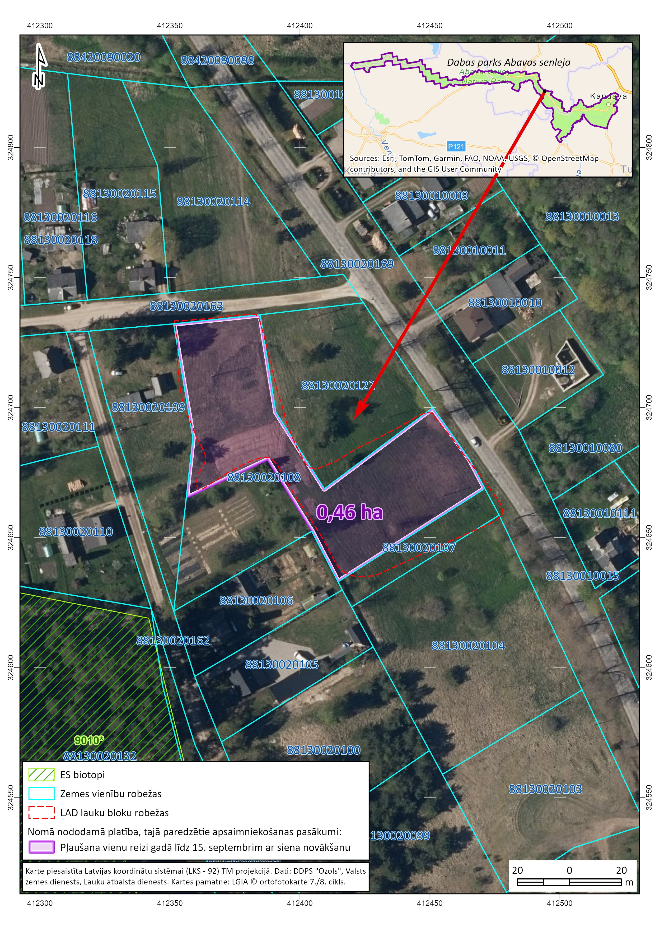
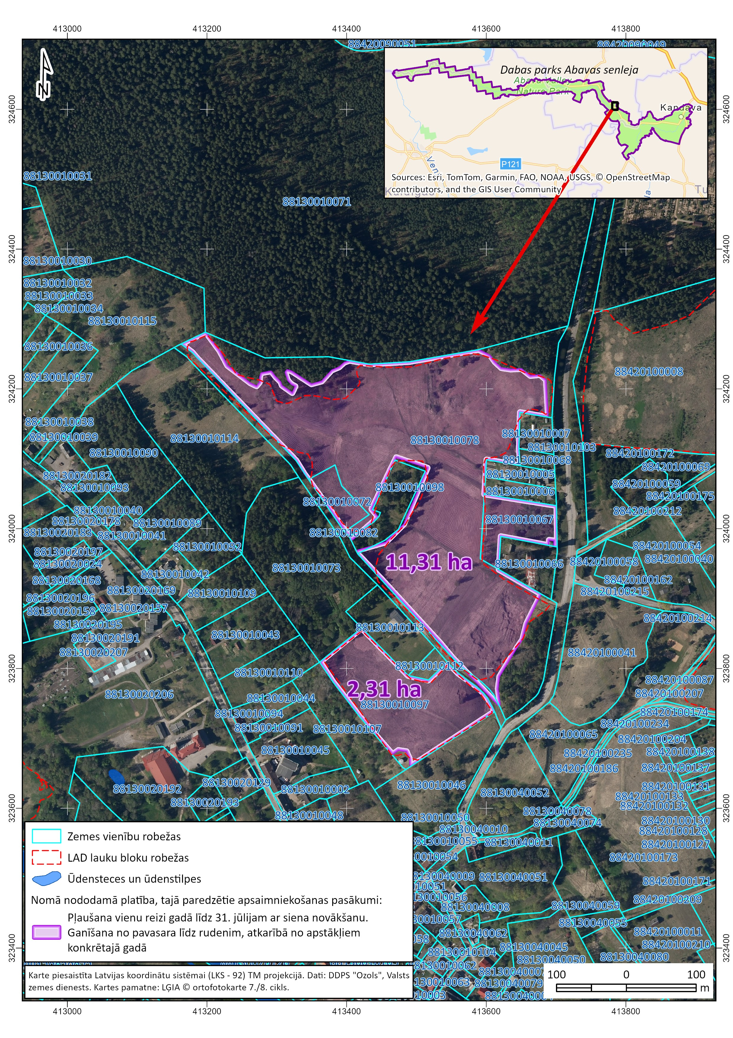
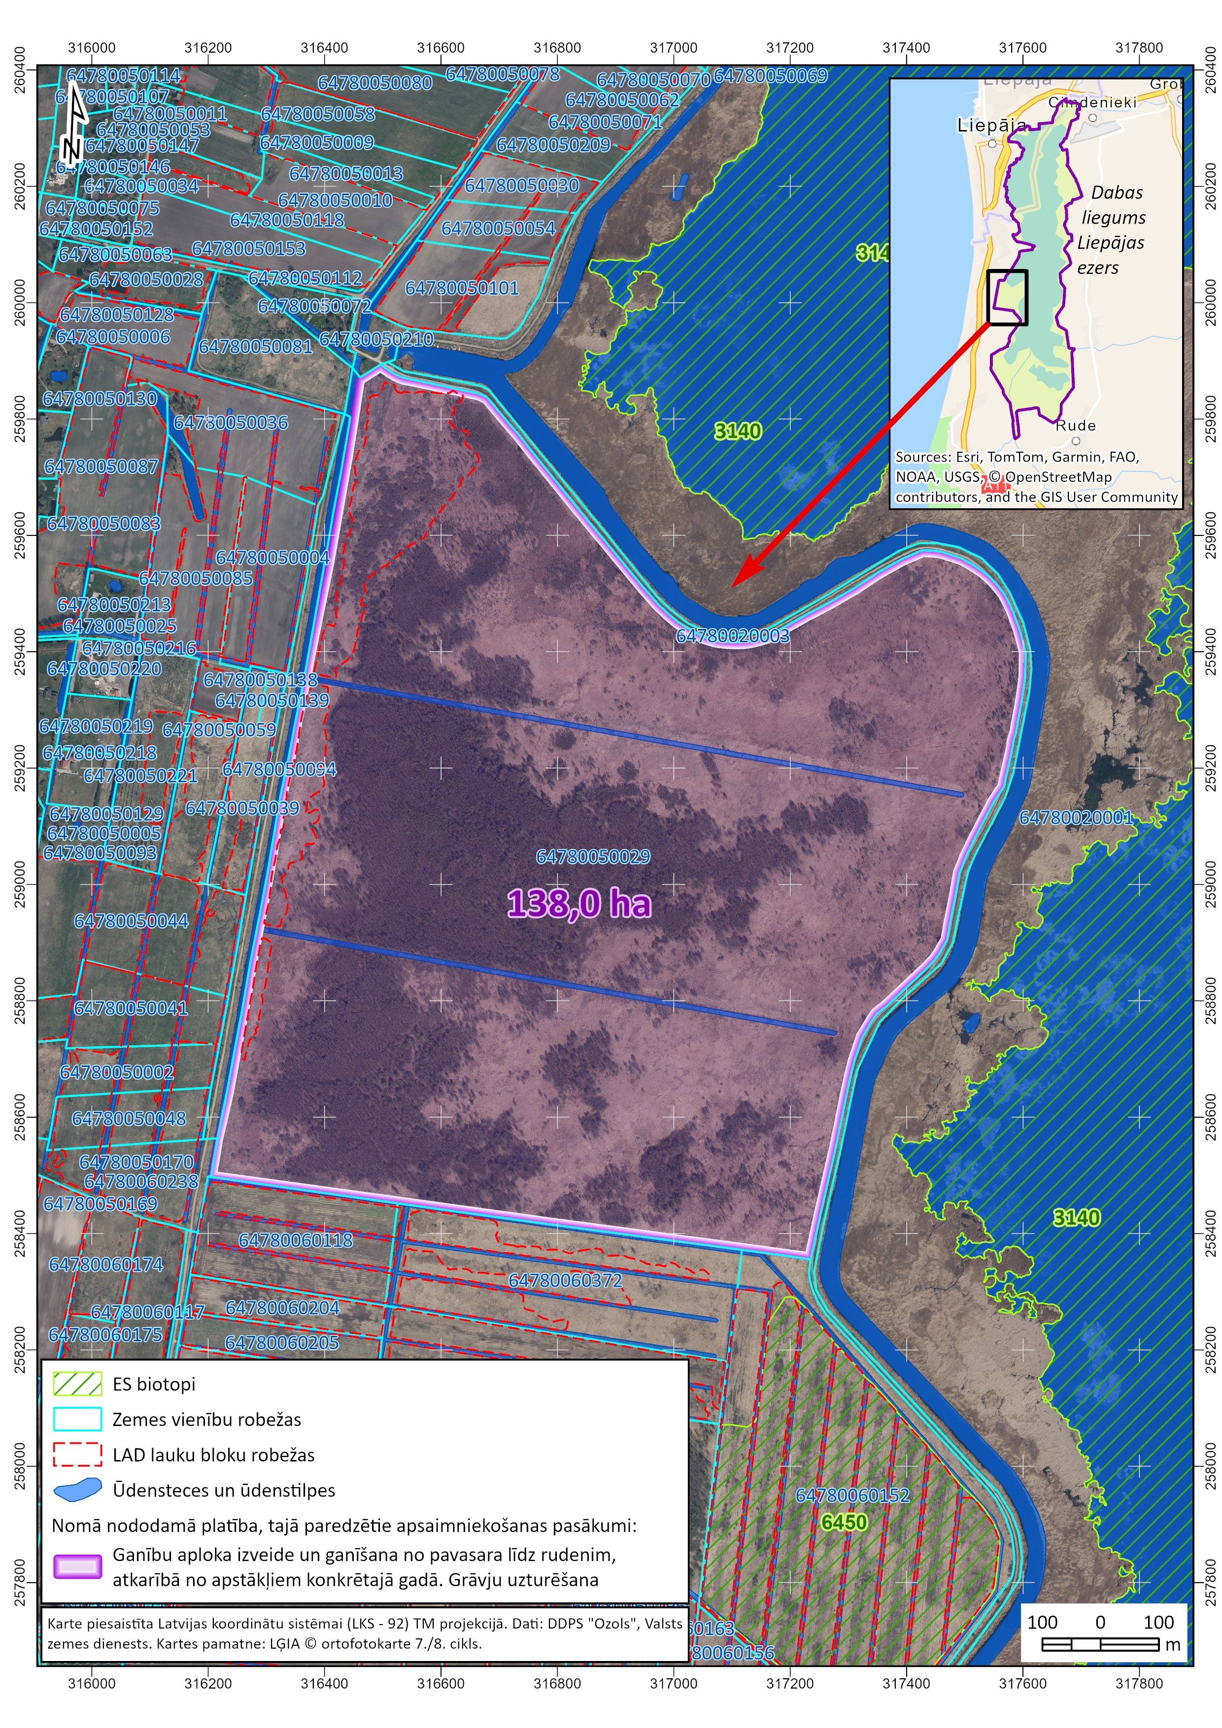
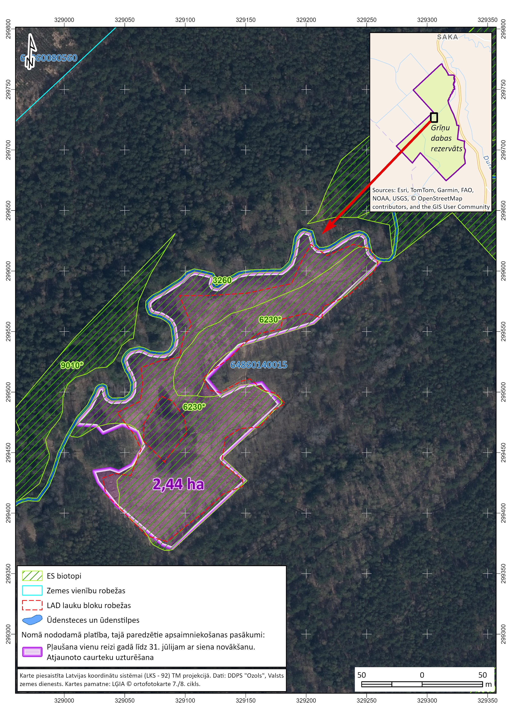
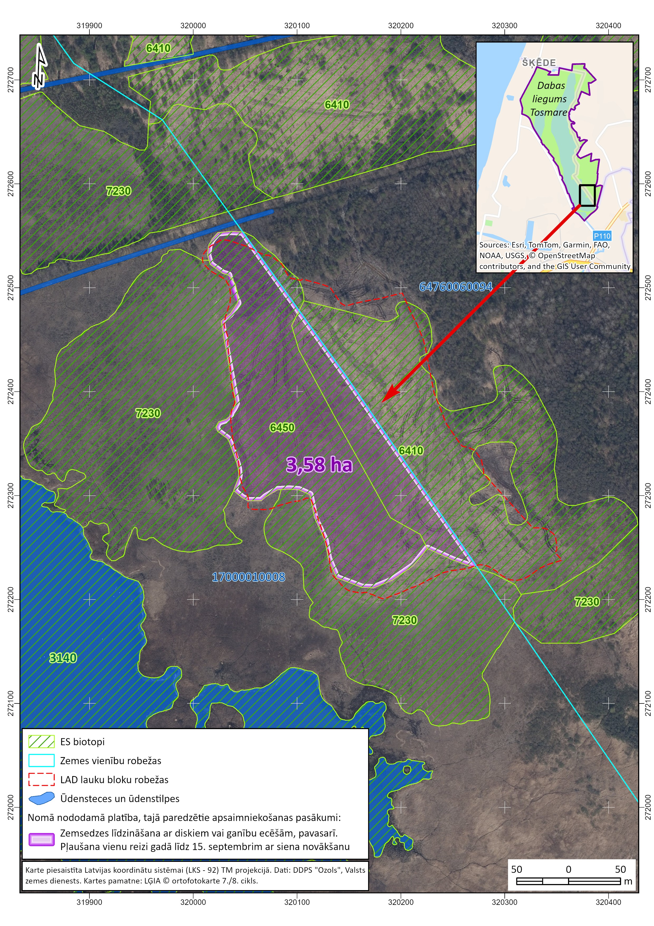
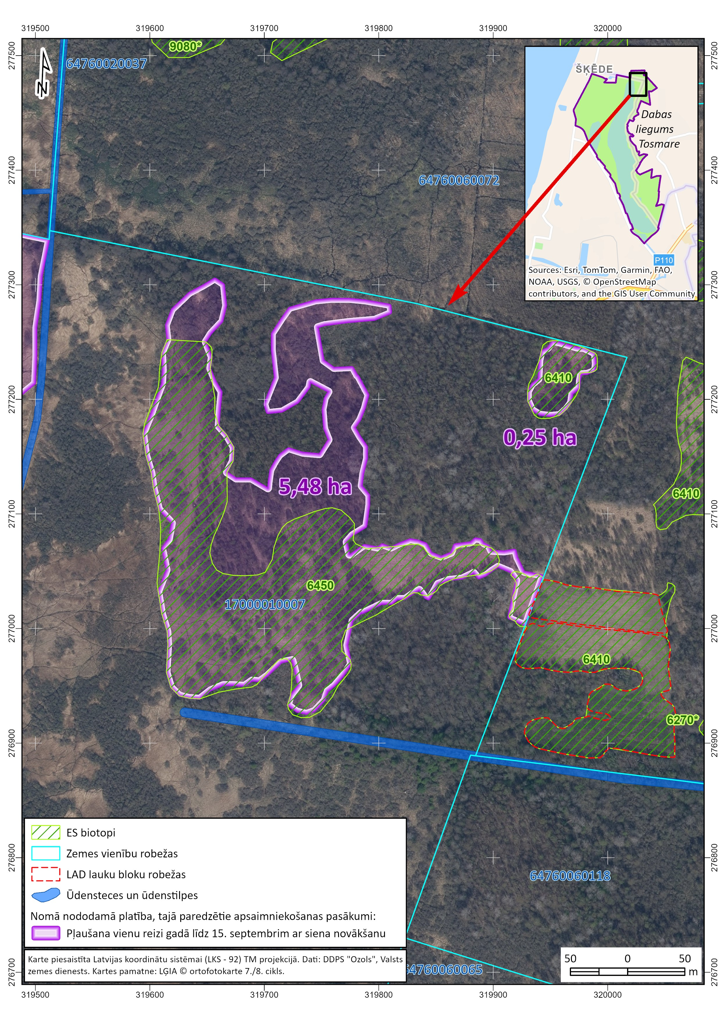
Pielikums XX.XX.2026. Ziņojumam NĪI komisijai par DAP teritorijā esošu neapbūvētu zemes vienību daļu nodošanu nomā (bij.SAM projekts). | 14,08 ha

Vērtējamais faktors | Atbilde | Atbilde | Atbilde
2.1.Zemes vienības/zemes vienības daļas kadastra apzīmējums: | 88130020108 | 88130010078, 88130010072, 88130010067 | 88130010097
2.2.Vai zemes vienība ir reģistrēta VVD zemesgrāmatā? | Jā | Jā | Jā
2.3. Nodalījuma numurs zemesgrāmatā: | 100000639691 | 100000641770, | 100000640724
2.4. Zemesgrāmatas nosaukums: | Sabiles pilsētas zemesgrāmata | Sabiles pilsētas zemesgrāmata | Sabiles pilsētas zemesgrāmata
2.5.Nekustamā īpašuma kadastra numurs un nosaukums: | 88130020108, "Ventspils 47A" | 88130010078, "Priežu iela 1/19" | 88130010097, "Priežu iela 2"
2.6. Zemes vienības adrese: | Nav | Nav | Nav
2.7.Zemes vienības kopplatība, ha/ iznomājamās zemes vienības daļas platība, ha: | kopplatība 0,6267 ha/iznomājamā zemes vienības daļa: 1. 0,46 ha (shēma Nr.KRA-1) | kopplatība 12,1585 ha/iznomājamā zemes vienības daļa: 1. 11,31 ha (shēma Nr.KRA-7-1) | kopplatība 2,3686 ha/iznomājamā zemes vienības daļa: 1. 2,31 ha (shēma Nr.KRA-7-3)
2.8.Meža platība, ha: | 0 ha | 1,8545 ha | 0 ha
2.9. Vai par zemes vienību ir spēkā esošs līgums par medību tiesību nomu? Ja ir, identificēt līdzējus, termiņu uc.
2.10. Vai ir veikta zemes vienības/zemes vienības daļas kadastrālā uzmērīšana: | uzmērīts LKS-92TM 17.08.2022 | uzmērīts LKS-92TM 17.08.2022 | uzmērīts LKS-92TM 17.08.2022
2.11. VZD zemesgrāmatā reģistrētie (t.sk.zemes robežu plānā un teritorijas plānojumā norādītie) apgrūtinājumi, kas attiecas uz visu zemes vienību: | 1. dabas parka neitrālās zonas teritorija | 1. dabas parka neitrālās zonas teritorija | 1. dabas parka neitrālās zonas teritorija
 | 2.Dzīvojamās apbūves zemei izvērtējamo apgrūtinājumu pārklājuma teritorija zemes kadastrālās vērtības aprēķinam | 2.Dzīvojamās apbūves zemei izvērtējamo apgrūtinājumu pārklājuma teritorija zemes kadastrālās vērtības aprēķinam | 2.Dzīvojamās apbūves zemei izvērtējamo apgrūtinājumu pārklājuma teritorija zemes kadastrālās vērtības aprēķinam
 | 3. vides un dabas resursu aizsardzības aizsargjoslas (aizsardzības zonas) teritorija ap kultūras pieminekli pilsētās | 3. vides un dabas resursu aizsardzības aizsargjoslas (aizsardzības zonas) teritorija ap kultūras pieminekli pilsētās | 3. vides un dabas resursu ķīmiskās aizsargjoslas teritorija ap pazemes ūdens ņemšanas vietu
 | 4. ekspluatācijas aizsargjoslas teritorija gar elektronisko sakaru tīklu gaisvadu līniju | 4. ekspluatācijas aizsargjoslas teritorija gar elektronisko sakaru tīklu gaisvadu līniju | 4. ekspluatācijas aizsargjoslas teritorija gar elektronisko sakaru tīklu gaisvadu līniju
 | 5. Pārējās apbūves zemei izvērtējamo apgrūtinājumu pārklājuma teritorija zemes kadastrālās vērtības aprēķinam | 5. Pārējās apbūves zemei izvērtējamo apgrūtinājumu pārklājuma teritorija zemes kadastrālās vērtības aprēķinam | 5. Pārējās apbūves zemei izvērtējamo apgrūtinājumu pārklājuma teritorija zemes kadastrālās vērtības aprēķinam
 | 6.Lauku zemei izvērtējamo apgrūtinājumu pārklājuma teritorija zemes kadastrālās vērtības aprēķinam | 6.Lauku zemei izvērtējamo apgrūtinājumu pārklājuma teritorija zemes kadastrālās vērtības aprēķinam | 6.Lauku zemei izvērtējamo apgrūtinājumu pārklājuma teritorija zemes kadastrālās vērtības aprēķinam
 | 7. ekspluatācijas aizsargjoslas teritorija gar ielu vai ceļu - sarkanā līnija | 7. ekspluatācijas aizsargjoslas teritorija gar ielu vai ceļu - sarkanā līnija | 7. ekspluatācijas aizsargjoslas teritorija gar ielu vai ceļu - sarkanā līnija
 | 8. ekspluatācijas aizsargjoslas teritorija ap elektrisko tīklu gaisvadu līniju pilsētās un ciemos ar nominālo spriegumu līdz 20 kilovoltiem | 8. ekspluatācijas aizsargjoslas teritorija ap elektrisko tīklu gaisvadu līniju pilsētās un ciemos ar nominālo spriegumu līdz 20 kilovoltiem | 8. ekspluatācijas aizsargjoslas teritorija ap elektrisko tīklu gaisvadu līniju pilsētās un ciemos ar nominālo spriegumu līdz 20 kilovoltiem

Datu aizpildītājs (vārds, uzvārds, amats, datums): | K.Veigule, Īpašumu pārvaldības nodaļas vadošā eksperte | K.Veigule, Īpašumu pārvaldības nodaļas vadošā eksperte | K.Veigule, Īpašumu pārvaldības nodaļas vadošā eksperte
Piezīmes

5.13.4. Plānotie ieņēmumi no nodošanas nomā: | Saskaņā ar neatkarīga vērtētāja atzinumu | Saskaņā ar neatkarīga vērtētāja atzinumu | Saskaņā ar neatkarīga vērtētāja atzinumu
5.13.5. Vērtējums: | DAP cenrādis | DAP cenrādis | DAP cenrādis
Datu aizpildītājs (vārds, uzvārds, amats, datums):

PRA
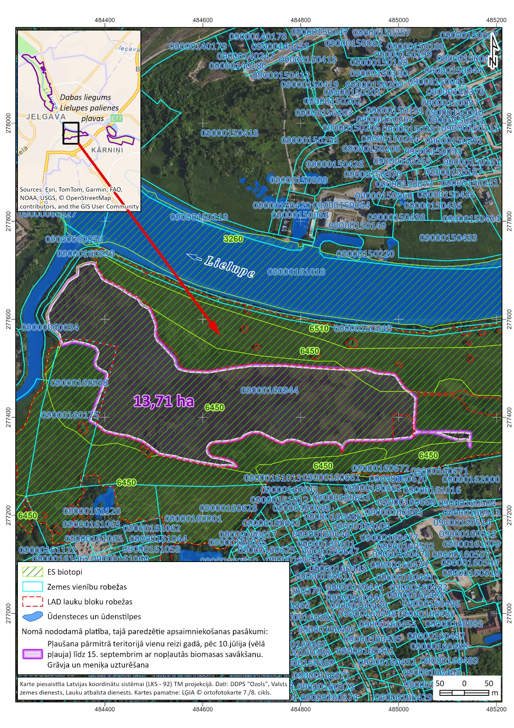
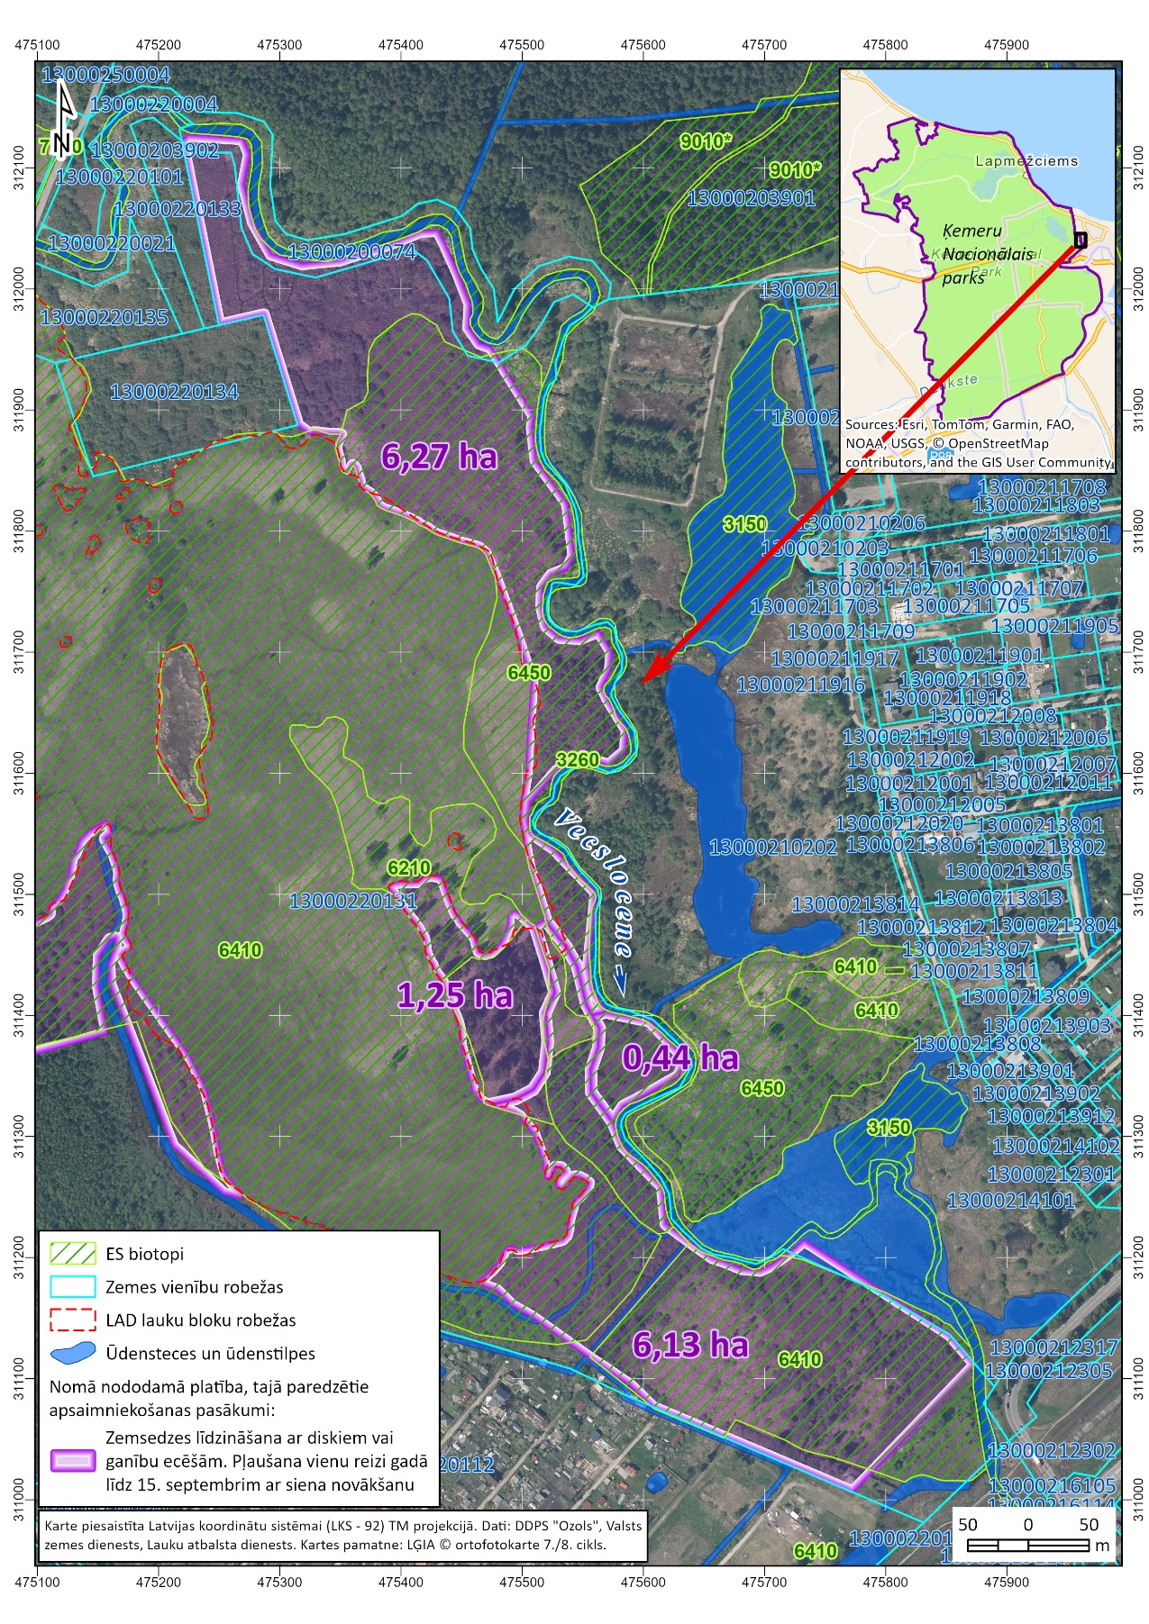
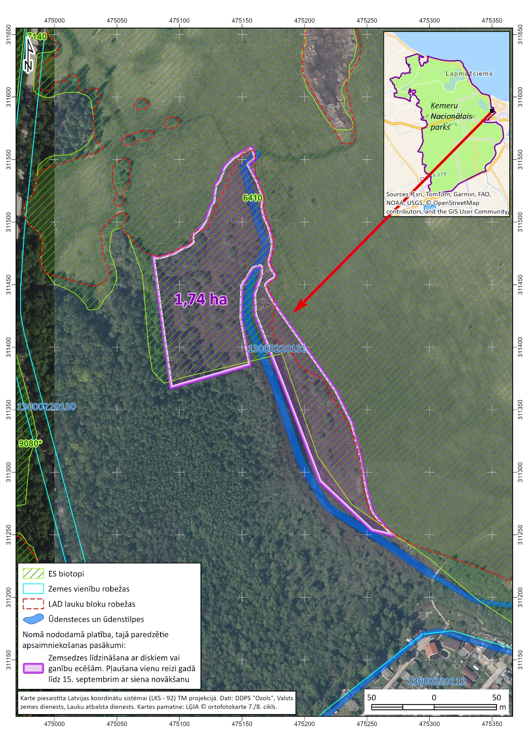
Pielikums Ziņojumam NĪI komisijai par DAP teritorijā esošu neapbūvētu zemes vienību daļu nodošanu nomā (bij.SAM projekts). | kopā 29,54 ha

Vērtējamais faktors | Atbilde | Atbilde
2.1.Zemes vienības/zemes vienības daļas kadastra apzīmējums: | 09000160944, 09000160175 (neliels gabals) | 13000220131
2.2.Vai zemes vienība ir reģistrēta VVD zemesgrāmatā? | Jā | Jā
2.3. Nodalījuma numurs zemesgrāmatā: | 100000623573 | 100000682556
2.4. Zemesgrāmatas nosaukums: | Jelgavas pilsētas zemesgrāmata | Jūrmalas pilsētas zemesgrāmata
2.5.Nekustamā īpašuma kadastra numurs un nosaukums: | 09000160944, "Staļģenes iela" | 13000220131, "Bažciems 0131"
2.6. Zemes vienības adrese: | Nav | Nav
2.7.Zemes vienības kopplatība, ha/ iznomājamās zemes vienības daļas platība, ha: | kopplatība 38,7991 ha/iznomājamā zemes vienības daļa: 1. 13,71 ha (shēma Nr.PRA-21) | kopplatība 51,89 ha/iznomājamā zemes vienības daļa: 1. 6,13 ha 2. 6,27 ha 3. 1,25 ha 4. 0,44 ha (shēma Nr.PRA 19_1) 5. 1,74 ha (shēma Nr.PRA 19_2)
2.8.Meža platība, ha: | 0 ha | 8,08 ha
2.9. Vai par zemes vienību ir spēkā esošs līgums par medību tiesību nomu? Ja ir, identificēt līdzējus, termiņu uc.
2.10. Vai ir veikta zemes vienības/zemes vienības daļas kadastrālā uzmērīšana: | uzmērīts LKS-92TM 23.11.2021. | uzmērīts LKS-92TM 06.12.2022.
2.11. VZD zemesgrāmatā reģistrētie (t.sk.zemes robežu plānā un teritorijas plānojumā norādītie) apgrūtinājumi, kas attiecas uz visu zemes vienību: | 1. dabas lieguma zonas teritorija | 1. nacionālā parka dabas lieguma zonas teritorija
 | 2.Dzīvojamās apbūves zemei izvērtējamo apgrūtinājumu pārklājuma teritorija zemes kadastrālās vērtības aprēķinam | 2.dabiskas ūdensteces vides un dabas resursu aizsardzības aizsargjoslas teritorija pilsētās un ciemos
 | 3. Pārējās apbūves zemei izvērtējamo apgrūtinājumu pārklājuma teritorija zemes kadastrālās vērtības aprēķinam | 3.Baltijas jūras un Rīgas jūras līča ierobežotas saimnieciskās darbības joslas teritorija
 | 4. applūstošā (10 % applūduma varbūtība) teritorija | 4. ekspluatācijas aizsargjoslas teritorija ap kuģošanas drošībai paredzēto navigācijas tehnisko līdzekli - bāku
 | 5.Lauku zemei izvērtējamo apgrūtinājumu pārklājuma teritorija zemes kadastrālās vērtības aprēķinam | 5.Dzīvojamās apbūves zemei izvērtējamo apgrūtinājumu pārklājuma teritorija zemes kadastrālās vērtības aprēķinam
 | 6.ekspluatācijas aizsargjoslas teritorija ap elektrisko tīklu gaisvadu līniju pilsētās un ciemos ar nominālo spriegumu 110 kilovolti | 6.Pārējās apbūves zemei izvērtējamo apgrūtinājumu pārklājuma teritorija zemes kadastrālās vērtības aprēķinam
 |  | 7. applūstošā (10 % applūduma varbūtība) teritorija
 |  | 8. vides un dabas resursu ķīmiskās aizsargjoslas teritorija ap pazemes ūdens ņemšanas vietu

Datu aizpildītājs (vārds, uzvārds, amats, datums): | K.Veigule, Īpašumu pārvaldības nodaļas vadošā eksperte | K.Veigule, Īpašumu pārvaldības nodaļas vadošā eksperte
Piezīmes
5.13.4. Plānotie ieņēmumi no nodošanas nomā: | saskaņā ar neatkarīga spec. vērtējumu, jo neatrodas lauku teritorijā | saskaņā ar neatkarīga spec. vērtējumu, jo neatrodas lauku teritorijā
5.13.5. Vērtējums: | Vajadzīgs | Vajadzīgs
Datu aizpildītājs (vārds, uzvārds, amats, datums):

